12.10.23
№ | Скрин | комментарий
1 | 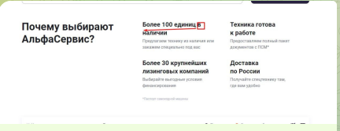 | Перенести "в" на след строку
2 | 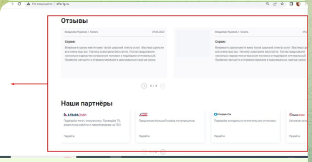 | Чтобы последний отзыв и партнер не обрезался, равнение по левому краю. В данном случае должна резаться левая, а не правая сторона
3 |  | Разделить текст от плашек с контактами, как в нашем макетена фигме
4 |  | Задать корректный формат для заполнения контактов. Сейчас отправляется с некорректными контактами
5 |  | Вопрос по выбору шрифта - робото. Сейчас на фигме у нас шрифт - гельветика neue. Почему именно робото выбрали?
6 | 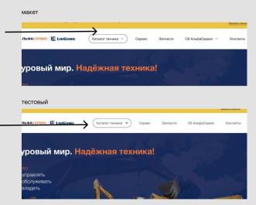 | Текст в шапке серый, а в нашем макете другой темнее.
7

31.10.23
№ | Скрин | комментарий
1 | 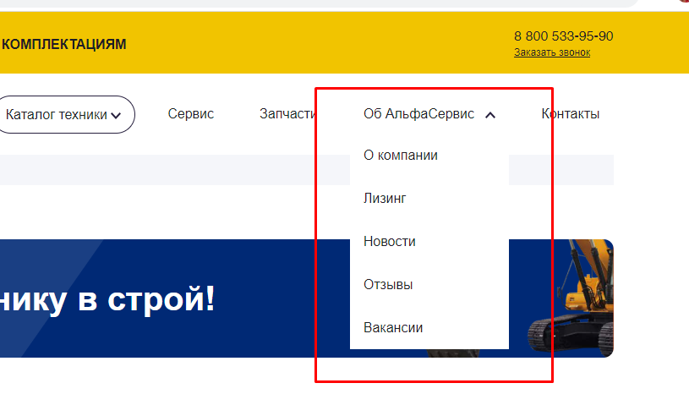 | На главной странице равнение номера телефона "8800 с Заказать звонок" меняем по правому краю
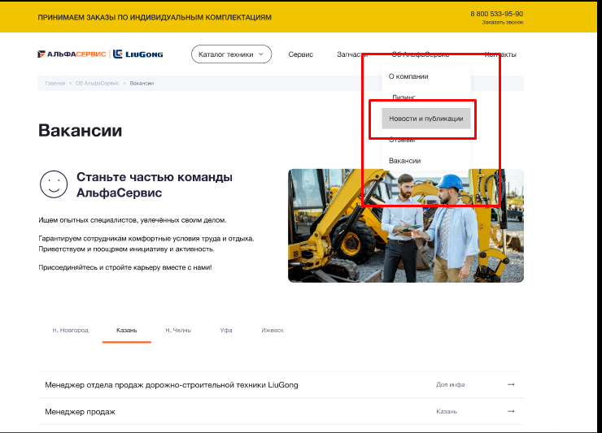 2 |  | Почему при отправки формы обратной связи нельзя, чтобы в эл адресе до симола @ содержался символ "а"?
 |  | С некорректным телефоном и эл адресом форма обр связи отправляется
3 |  | В подвале cookie написано другим шрифтом. Для чего?
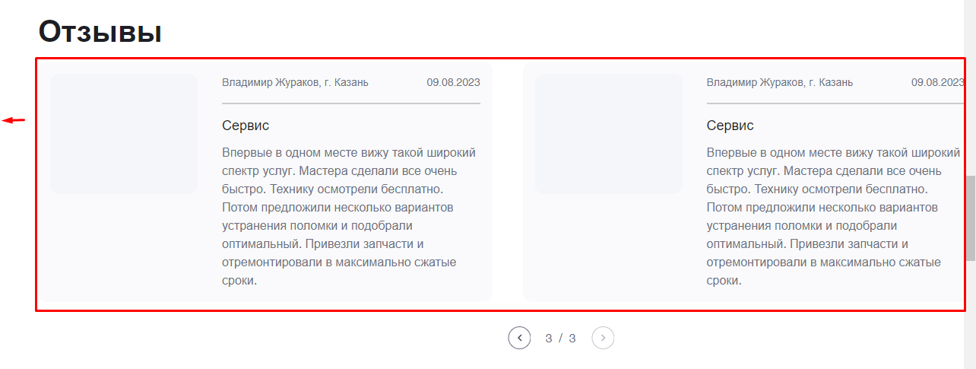
4 | 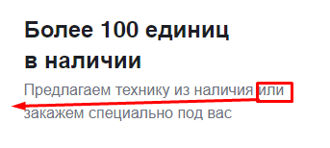 | На главной страницу в УТП (Более 100 единиц в наличии) перенестина вторую строчку "или"
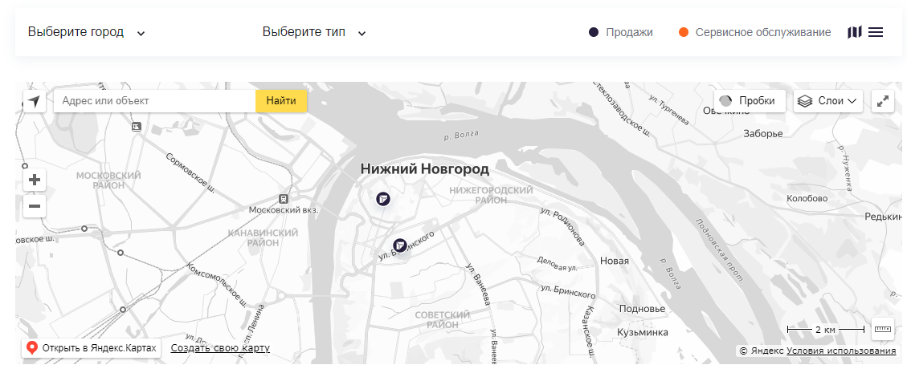 5 |  | 1) Почему при выборе города и тип - продажи - на карте вылезает 2 значка (эмблемы логотипа АльфаСервис), а не 1 значок? 2) При выборе города Уфа необходимо убрать возможность выбора тип - продажи. Так как в Уфе у нашей комапнии нет отдела продаж, только сервисное обслуживание.
6 |  | Раздел отзывы нужно еще сместить влево. Правая сторона обрезана сейчас. Так как расширение экрана мб разное.
7 |  | Раздел "Наши партнеры" аналогично "отзывам"
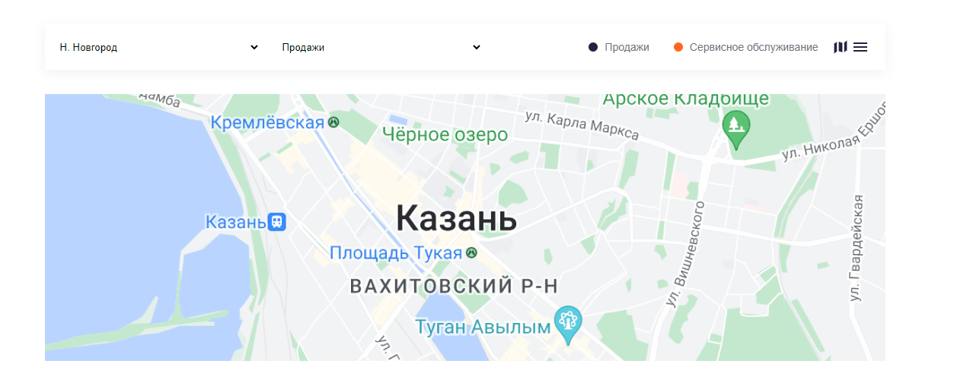 8 |  | В разделе "Сервис" вы не доделали форму выбора города и типа: продажи и сервисное обслуживание? Оно должно быть, как на главной странице
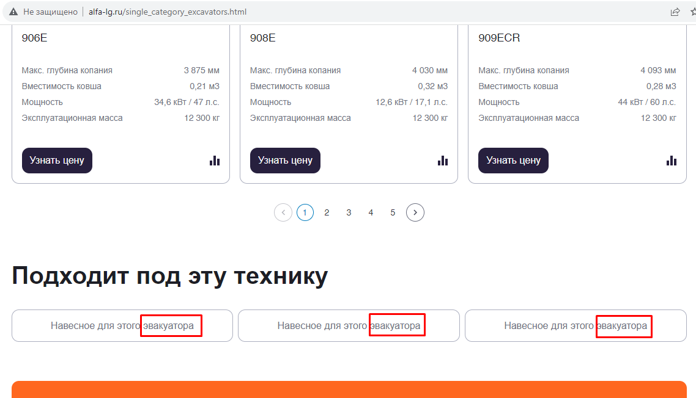 9 |  | Можете в разделе каталога/экскаватор - внизу, где "Подходит под эту технику" заменить эвакуатор на экскаватор
10 |  | В разделы "Запчасти" и "Навесное оборудование", где фильтр выбора добавить марки: Komatsu, JCB, Hyundai, Hamm, Case, New Holland, Hitachi, Volvo, Shantui, Bomag, XGMA, XCMG, SDLG.
11 |  | В раздел "Запчасти"/Навесное оборудование в фильтре выбора навесного оборудования тип техники спереди нужно убрать цифру 2
12 |  | В разделах Запчасти и Навесное оборудование в фильтре выбора вида запчасти необходимо добавить: Электрика Гидравлика Ходовая часть Рабочее оборудование Кабина Прочее
13 |  | При наведении на кнопки, должен меняться ее цвет, появляться фон с формой. Все это есть на фигме.

 |  | Пример из фигмы

